Estadísticas
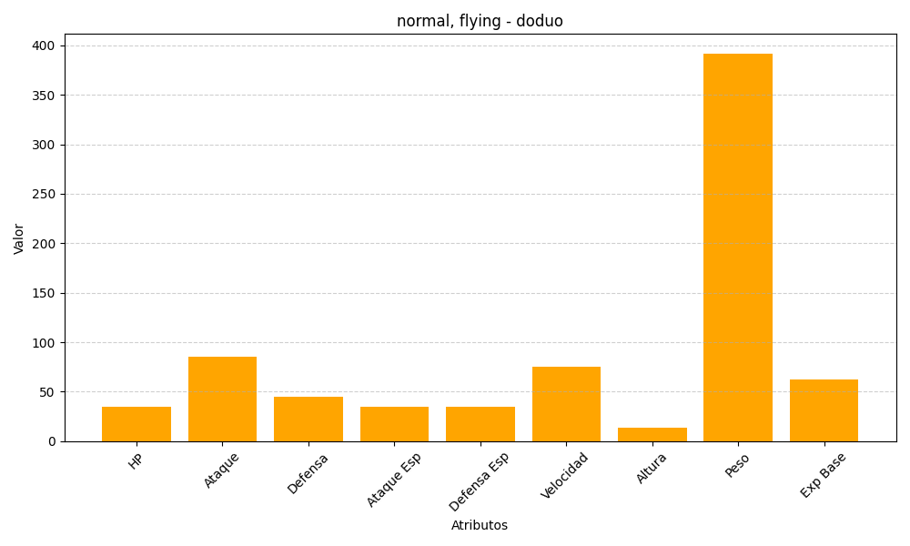
ID | Nombre | Tipo | HP | Ataque | Defensa | Ataque Especial | Defensa Especial | Velocidad | Altura | Peso | Experiencia Base
84 | doduo | normal, flying | 35 | 85 | 45 | 35 | 35 | 75 | 14 | 392 | 62

